COVER_PAGE
5F, No.5, Industry E. Rd. VII, Hsinchu Science Park, Hsinchu City 30077, Taiwan, R.O.C.
30077 新竹科學工業園區工業東七路5號5樓
TEL : 886-3-577-8385 FAX : 886-3-577-8945
www.issc-tech.com

ISSC SPK Module UART Command Set
Programming Guide

© ISSC-tech, 2000-2012, all rights reserved.
TEL: +886-3-577-8385
FAX: +886-3-577-8945

C12
Command Format: | Command | Command ID | Command Parameters | Return Event
 | Send_SPP/iAP_Data | 0x12 | data_base_index, type, total_length, payload_length, payload

Description: | This command is used to send the SPP/iAP data to remote BT devices.

Command Parameters: | data_base_index | SIZE: 1 BYTE
 | Value | Parameter Description
 | 0x00 | database 0 that related to a dedicate SPP link
 | 0x01 | database 1 that related to a dedicate SPP link

 | type | SIZE: 1 BYTE
 | Value | Parameter Description
 | 0x00 | single packet
 | 0x01 | fragmented start packet
 | 0x02 | fragmented continue packet
 | 0x03 | fragmented end packet

 | total_length | SIZE: 2 BYTES
 | Value | Parameter Description
 | 0xXXXX | total payload length

 | payload_length | SIZE: 2 BYTES
 | Value | Parameter Description
 | 0xXXXX | payload length in this packet

 | payload | SIZE: N BYTES
 | Value | Parameter Description
 | 0xXXXX | the payload in this packet

return to SUMMARY

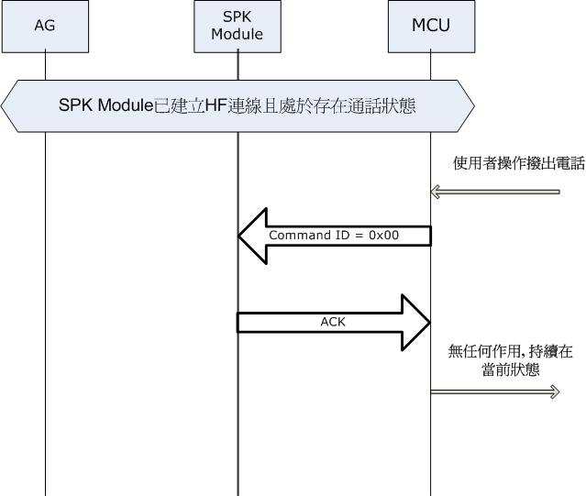
未預期操作:

C21
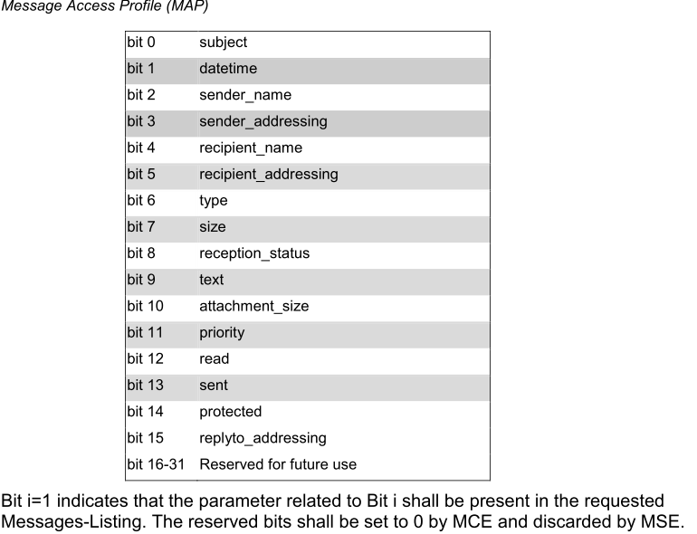
Command Format: | Command | Command ID | Command Parameters | Return Event
 | MAP_REQUEST | 0x21 | type, payload structure

Description: | This command is used to send the MAP Requeset to remote BT devices.

Command Parameters: | type | SIZE: 1 BYTE
 | Value | Parameter Description
 | 0x00 | reserved
 | 0x01 | reserved
 | 0x02 | SetFolder_Request
 | 0x03 | GetFolderList_Request
 | 0x04 | GetMessage_Request
 | 0x05 | GetMessageList_Request
 | 0x06 | SetMessageStatus_Request
 | 0x07 | SetNotification_Request
 | 0x08 | Abort Request

 | payload structure | SIZE: Varialbe Bytes
 | type | Structure Description
 | SetFolder_Request | SetFolder_Requeset structure
 | GetFolderList_Request | GetFolderList_Request structure
 | GetMessage_Request | GetMessage_Request structure
 | GetMessageList_Request | GetMessageList_Request structure
 | SetMessageStatus_Request | SetMessageStatus_Request structure
 | SetNotification_Request | SetNotification_Request structure

return to SUMMARY

C2A
Command Format: | Command | Command ID | Command Parameters | Return Event
 | nSPK_Vendor_Cmd | 0x2A | SPK_index, Parameters

SPK3
SPK2
SPK1
Description: | It is used to send the vendor nSPK command, after this command been sent to another SPKs, SPK may response OK, ERROR, or no response.
System Diagram
Command Parameters: | SPK_index | SIZE: 1 BYTE
 | Value | Parameter Description
 | 0x00 | the slave SPK(SPK2/3) send vendor command to msater SPK
 | 0x01 | master SPK(SPK1) send vendor command to the slave SPK(SPK2)
 | 0x02 | master SPK(SPK1) send vendor command to the slave SPK(SPK3)
 | 0x03 | master SPK(SPK1) send vendor command to the slave SPKs(SPK2/3)

 | Parameters Description | SIZE: N BYTES
 | SPK_index | Parameters Cotent | Parameter Description
 | 0x00 | 0x0001xx(3 bytes) byte 0:higher byte of length,always 0 byte 1:lower byte of length,always 1 byte 2:true vendor cmd | they are used to show the status of slave SPK
 | 0x01~0x03 | 0xXXXXXXXXX(n bytes) byte 0:higher byte of length(n-2) byte 1:lower byte of length(n-2) byte 2~(n-1): true vendor cmd | master SPK send vendor cmd to slave SPKs

return to SUMMARY

E2B
Event Format: | Event | Event Code | Event Parameters
 | Report_MAP_Data | 0x2B | status, fragment_type, object_type, total_length, payload_length, payload

Description: | Return MAP object to MCU

Event Parameters: | status | SIZE: 1 BYTE
 | Value | Parameter Description
 | 0x00 | OBEX success
 | 0x01 | OBEX forbiddin
 | 0x02 | OBEX object body
 | 0x03 | OBEX object end body
 | 0x04 | OBEX object application parameter
 | 0xFF | OBEX fail

 | fragment_type | SIZE: 1 BYTE
 | Value | Parameter Description
 | 0x00 | Single packet
 | 0x01 | Fragmented start packet
 | 0x02 | Fragmented continue packet
 | 0x03 | Fragmented end packet
 | 0xFF | Fragmented null packet

 | object_type | SIZE: 1 BYTE
 | Value | Parameter Description
 | 0x00 | Object with <x-obex/folder-listing> type, i.e. GetFolderList_REQ command
 | 0x01 | Object with <x-bt/MAP-msg-listing> type, i.e. GetMessageList_REQ command
 | 0x02 | Object with <x-bt/message> type, i.e. GetMessage_REQ command
 | 0x03 | Object with <x-bt/MAP-event-report> type, i.e. Message notification from server side

 | total_length | SIZE: 2 BYTES
 | Value | Parameter Description
 | 0xXXXX | Total payload length

 | payload_length | SIZE: 2 BYTES
 | Value | Parameter Description
 | 0xXXXX | Payload length in this packet

 | payload | SIZE: N BYTES
 | Value | Parameter Description
 | 0x… | Message object content

return to SUMMARY

Folder Listing Format
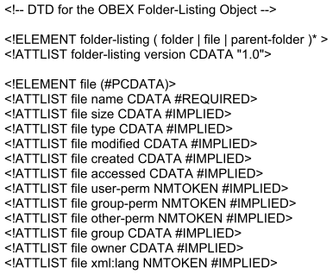

Folder Listing Example
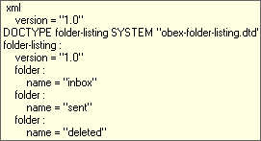

Back to Top

Message Listing Format
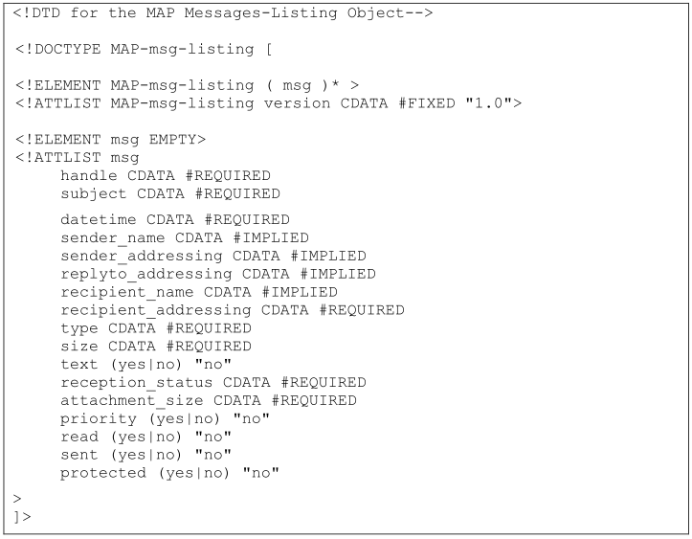
Maxuimun entries

Message Listing Example
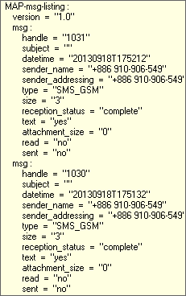

Back to Top

Message Format
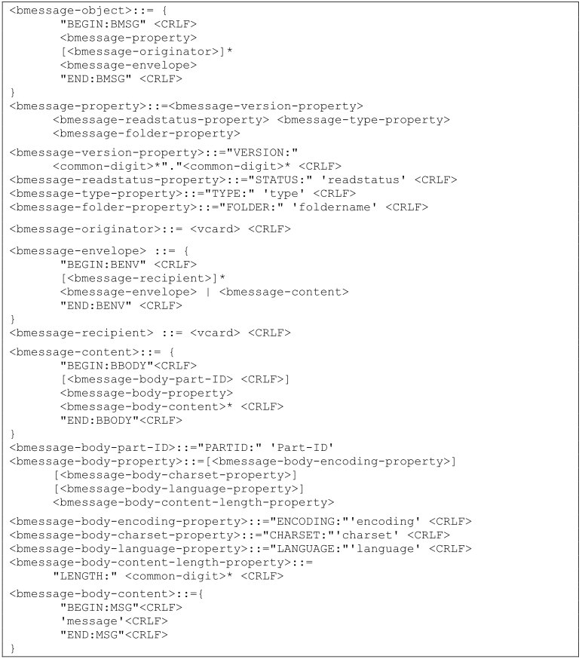

Message Example
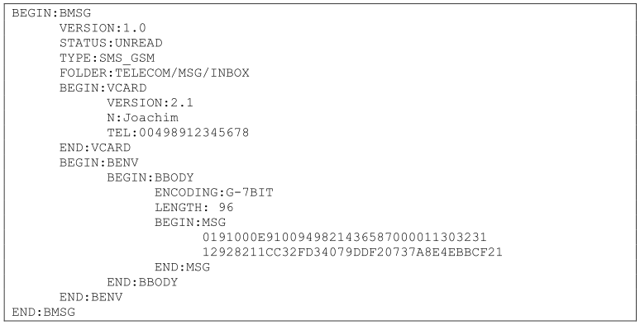

Back to Top

Event Report Format
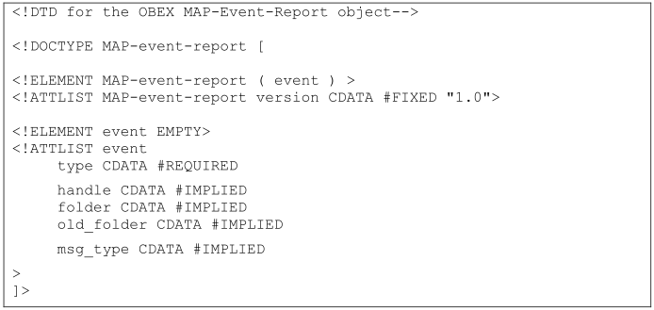

Event Report Example


Back to Top

E33
Event Format: | Event | Event Code | Event Parameters
 | Report_nSPK_Link_Status | 0x33 | csb_connection_state,CSB_state

SPK3
SPK2
SPK1
Description: | This event is used to indicate the state of eCSB-link
System Diagram

Event Parameters: | connection state | SIZE: 1 BYTE
 | Value | Parameter Description
 | 0x00 | the master or slave SPK report eCSB-link is non-exist
 | 0x01 | the master SPK1 report SPK1 connect with SPK2
 | 0x02 | the master SPK1 report SPK1 connect with SPK3
 | 0x03 | the master SPK1 report SPK1 connect with SPK2 and SPK3
 | 0x04 | the slave SPK report SPK2 or SPK3 was connected with SPK1

 | CSB_State | SIZE: 1 BYTE
 | Value | Parameter Description
 | 0x00 | eCSB is standby(paging and page_scan are disable)
 | 0x01 | eCSB is busy, the eCSB_paging is be postponed.(BT paging or SCO)
 | 0x02 | eCSB is connecting(the device is in eCSB_page_scan or eCSB_paging mode)
 | 0x03 | creating new eCSB-link is successful.
 | 0x04 | eCSB-link is loss
 | 0x05 | Power on back to NSPK Master
 | 0x06 | Power on back to NSPK Slave
 | 0x07 | eCSB change from Master connecting to Slave connecting
 | 0x08 | eCSB disconnect by NFC

 | eCSB: Enhanced Connectionless Broadcasting. Used for NSPK link.

return to SUMMARY

E34
Event Format: | Event | Event Code | Event Parameters
 | Report_nSPK_Vendor_Event | 0x34 | 1st byte:SPK_index 2nd to n:Pparameters

SPK3
SPK2
SPK1
Description: | This event is used to report the vendor_event from remote BM64 to MCU
System Diagram
Event Parameters:
 | SPK_index | SIZE: 1 BYTE
 | Value | Parameter Description
 | 0x01 | the slave SPK(SPK2/3) receive vendor cmd form the master SPK(SPK1)
 | 0x02 | the master SPK(SPK1) receive vendor cmd from the slave SPK(SPK2)
 | 0x03 | the master SPK(SPK1) receive vendor cmd from the slave SPK(SPK3)

 | Parameters
 | SPK_index | Parameter Contents | Parameter Description
 | 0x01 | 0xXXXXXXXXX(n bytes) byte 0:higher byte of length(n-2) byte 1:lower byte of length(n-2) byte 2~(n-1): parameters | the slave SPKs receive vendor cmd from SPK1
 | 0x02~0x03 | 0x0001xx(3 bytes) byte 0:higher byte of length,always 0 byte 1:lower byte of length, always 1 byte 2:parameter | they are used to show the status of slave SPK

return to SUMMARY

